1.รวม
โครงการภายใต้เป้าหมายแผนแม่บทย่อย : 040201 อุตสาหกรรมและบริการทางการแพทย์มีการขยายตัวเพิ่มขึ้น
โครงการที่ปรากฎเป็นโครงการที่ผ่านการอนุมัติจากผู้บริหาร (M7) ของหน่วยงานเท่านั้น (ข้อมูล ณ เดือนมีนาคม 2565)

ชื่อโครงการ / การดำเนินงาน | ปีงบประมาณ | วันที่เริ่มต้นโครงการ | วันที่สิ้นสุดโครงการ | หน่วยงานระดับกองหรือเทียบเท่า | หน่วยงานระดับกรมหรือเทียบเท่า | หน่วยงานระดับกระทรวงหรือเทียบเท่า | ประเภทโครงการ | องค์ประกอบ | ปัจจัย | url
โครงการยกระดับผลิตภัณฑ์และพัฒนาศักยภาพการทดสอบชีวกลศาสตร์การแพทย์เพื่อรองรับอุตสาหกรรมการแพทย์ครบวงจร | 2566 | ตุลาคม 2565 | กันยายน 2569 | กองนโยบายและแผน | สถาบันวิจัยวิทยาศาสตร์และเทคโนโลยีแห่งประเทศไทย | กระทรวงการอุดมศึกษา วิทยาศาสตร์ วิจัยและนวัตกรรม | ข้อเสนอโครงการสำคัญ 2566 ที่ผ่านเข้ารอบ | 040201V05 | 040201V05F04 | https://emenscr.nesdc.go.th/viewer/view.html?id=kwwOE2BpjlT737YWwnQx | 040201V05F04
การพัฒนาห้องปฏิบัติการทดสอบมาตรฐานเครื่องมือแพทย์ เพื่อรองรับความต้องการของภาคการผลิต ยกระดับมาตรฐานและความน่าเชื่อถือให้แก่ผลิตภัณฑ์ทางการแพทย์ของไทยให้เป็นที่ยอมรับในระดับสากล | 2566 | ตุลาคม 2565 | กันยายน 2570 | สำนักงานกลาง | สำนักงานพัฒนาวิทยาศาสตร์และเทคโนโลยีแห่งชาติ | กระทรวงการอุดมศึกษา วิทยาศาสตร์ วิจัยและนวัตกรรม | ข้อเสนอโครงการสำคัญ 2566 ที่ผ่านเข้ารอบ | 040201V01 | 040201V01F02 | https://emenscr.nesdc.go.th/viewer/view.html?id=633qo01eRaSkKa8VGNMR | 040201V01F02
การรองรับการประเมินทางชีวภาพของเครื่องมือแพทย์ ทั้งในด้านคุณลักษณะทางเคมีและด้านการระบุคุณสมบัติทางกายภาพของวัสดุที่ใช้ทำเครื่องมือแพทย์ที่เหมาะสมและปลอดภัย | 2566 | ตุลาคม 2565 | กันยายน 2567 | สำนักงานกลาง | สำนักงานพัฒนาวิทยาศาสตร์และเทคโนโลยีแห่งชาติ | กระทรวงการอุดมศึกษา วิทยาศาสตร์ วิจัยและนวัตกรรม | ข้อเสนอโครงการสำคัญ 2566 ที่ผ่านเข้ารอบ | 040201V05 | 040201V05F04 | https://emenscr.nesdc.go.th/viewer/view.html?id=A334oKyw4KTxBARLkeqM | 040201V05F04
โครงการเร่งขีดความสามารถนวัตกรรมเพื่อการดูแลสุขภาพเชิงป้องกัน (Preventive Medicine) เพื่อเพิ่มขีดความสามารถในการแข่งขันของอุตสาหกรรมการแพทย์ครบวงจร | 2566 | ตุลาคม 2565 | กันยายน 2567 | สำนักงานกลาง | สำนักงานพัฒนาวิทยาศาสตร์และเทคโนโลยีแห่งชาติ | กระทรวงการอุดมศึกษา วิทยาศาสตร์ วิจัยและนวัตกรรม | ข้อเสนอโครงการสำคัญ 2566 ที่ผ่านเข้ารอบ | 040201V04 | 040201V04F04 | https://emenscr.nesdc.go.th/viewer/view.html?id=qWW5eVkKl6I6LWW3J4Yj | 040201V04F04
การวิจัยและพัฒนาต่อยอดนวัตกรรมผลิตภัณฑ์เครื่องมือแพทย์และชีววัตถุร่วมกับต่างประเทศ เพื่อส่งเสริมระบบนิเวศเศรษฐกิจในอุตสาหกรรมการผลิตและการบริการทางแพทย์ไทย | 2566 | ตุลาคม 2565 | กันยายน 2570 | สำนักงานกลาง | สำนักงานพัฒนาวิทยาศาสตร์และเทคโนโลยีแห่งชาติ | กระทรวงการอุดมศึกษา วิทยาศาสตร์ วิจัยและนวัตกรรม | ข้อเสนอโครงการสำคัญ 2566 ที่ผ่านเข้ารอบ | 040201V05 | 040201V05F05 | https://emenscr.nesdc.go.th/viewer/view.html?id=KYYNaMlQ2GF9600MLepW | 040201V05F05
โครงการแพลตฟอร์มชุดตรวจแบบรวดเร็วสำหรับโรคติดเชื้ออุบัติใหม่อุบัติซ้ำ และโรคไม่ติดต่อเรื้อรัง | 2566 | ตุลาคม 2565 | กันยายน 2567 | สำนักงานกลาง | สำนักงานพัฒนาวิทยาศาสตร์และเทคโนโลยีแห่งชาติ | กระทรวงการอุดมศึกษา วิทยาศาสตร์ วิจัยและนวัตกรรม | ข้อเสนอโครงการสำคัญ 2566 ที่ผ่านเข้ารอบ | 040201V03 | 040201V03F03 | https://emenscr.nesdc.go.th/viewer/view.html?id=B889jK7G8WsAJddYxVxO | 040201V03F03
โครงการการสร้างความเชื่อมั่นในการใช้งานเครื่องมือแพทย์ไทยผ่านกลไกกระบะทราย (Sandbox) | 2566 | ตุลาคม 2565 | กันยายน 2570 | สำนักงานกลาง | สำนักงานพัฒนาวิทยาศาสตร์และเทคโนโลยีแห่งชาติ | กระทรวงการอุดมศึกษา วิทยาศาสตร์ วิจัยและนวัตกรรม | ข้อเสนอโครงการสำคัญ 2566 ที่ผ่านเข้ารอบ | 040201V04 | 040201V04F03 | https://emenscr.nesdc.go.th/viewer/view.html?id=EaamGnzzwJcAe7M9EJrq | 040201V04F03
การทดสอบวัคซีนป้องกันไข้เลือดออก (Dengue Vaccine) ในมนุษย์ เพื่อสนับสนุนอุตสาหกรรมการผลิตวัคซีนของประเทศ | 2566 | ตุลาคม 2565 | กันยายน 2570 | สำนักงานกลาง | สำนักงานพัฒนาวิทยาศาสตร์และเทคโนโลยีแห่งชาติ | กระทรวงการอุดมศึกษา วิทยาศาสตร์ วิจัยและนวัตกรรม | ข้อเสนอโครงการสำคัญ 2566 ที่ผ่านเข้ารอบ | 040201V03 | 040201V03F03 | https://emenscr.nesdc.go.th/viewer/view.html?id=QOONeONgkyfpRBRNg8op | 040201V03F03
การพัฒนาต่อยอดอุปกรณ์และอวัยวะเทียมที่มีการเบิกจ่ายตามกองทุนสุขภาพภาครัฐ เพื่อความมั่นคงและยั่งยืนของอุตสาหกรรมไทย | 2566 | ตุลาคม 2565 | กันยายน 2568 | สำนักงานกลาง | สำนักงานพัฒนาวิทยาศาสตร์และเทคโนโลยีแห่งชาติ | กระทรวงการอุดมศึกษา วิทยาศาสตร์ วิจัยและนวัตกรรม | ข้อเสนอโครงการสำคัญ 2566 ที่ผ่านเข้ารอบ | 040201V03 | 040201V03F03 | https://emenscr.nesdc.go.th/viewer/view.html?id=OooEj1OlL2iG1mqm38xK | 040201V03F03
การขยายผลเทคโนโลยีพยากรณ์การกำเริบของโรคไตอักเสบเพื่อปรับแนวทางการรักษาและลดอุบัติการณ์ไตวายเรื้อรัง | 2566 | ตุลาคม 2565 | กันยายน 2569 | สำนักงานกลาง | สำนักงานพัฒนาวิทยาศาสตร์และเทคโนโลยีแห่งชาติ | กระทรวงการอุดมศึกษา วิทยาศาสตร์ วิจัยและนวัตกรรม | ข้อเสนอโครงการสำคัญ 2566 ที่ผ่านเข้ารอบ | 040201V03 | 040201V03F04 | https://emenscr.nesdc.go.th/viewer/view.html?id=nrrdVx7OMpT18R8nlQoN | 040201V03F04
โครงการการผลิตยาต้านไวรัสเพื่อรองรับการระบาดและสร้างศักยภาพการผลิตยาภายในประเทศ | 2566 | ตุลาคม 2565 | กันยายน 2568 | สำนักงานกลาง | สำนักงานพัฒนาวิทยาศาสตร์และเทคโนโลยีแห่งชาติ | กระทรวงการอุดมศึกษา วิทยาศาสตร์ วิจัยและนวัตกรรม | ข้อเสนอโครงการสำคัญ 2566 ที่ผ่านเข้ารอบ | 040201V05 | 040201V05F06 | https://emenscr.nesdc.go.th/viewer/view.html?id=eKKeKWwByJtBeaX418ol | 040201V05F06
โครงการสร้างศักยภาพการผลิตวัคซีนจากไวรัลเวคเตอร์และกรดนิวคลีอิก เพื่อยกระดับอุตสาหกรรมผลิตวัคซีนในประเทศและตอบสนองต่อโรคอุบัติใหม่ได้ทันท่วงที | 2566 | ตุลาคม 2565 | กันยายน 2570 | สำนักงานกลาง | สำนักงานพัฒนาวิทยาศาสตร์และเทคโนโลยีแห่งชาติ | กระทรวงการอุดมศึกษา วิทยาศาสตร์ วิจัยและนวัตกรรม | ข้อเสนอโครงการสำคัญ 2566 ที่ผ่านเข้ารอบ | 040201V03 | 040201V03F03 | https://emenscr.nesdc.go.th/viewer/view.html?id=XGGM71Yk0KIGkAwgrK68 | 040201V03F03
“การพัฒนาระบบนิเวศ และนวัตกรรมสุขภาพ (Medicopolis: เมดิโคโพลิส) สู่ภูมิภาค รองรับสังคมผู้สูงวัย เพื่อลดความเหลื่อมล้ำ และยกระดับคุณภาพชีวิต” | 2566 | ตุลาคม 2565 | กันยายน 2566 | โปรแกรมเวชนครและสารสนเทศชีวการแพทย์ | ศูนย์ความเป็นเลิศด้านชีววิทยาศาสตร์ (องค์การมหาชน) | กระทรวงการอุดมศึกษา วิทยาศาสตร์ วิจัยและนวัตกรรม | ข้อเสนอโครงการสำคัญ 2566 ที่ผ่านเข้ารอบ | 040201V05 | 040201V05F05 | https://emenscr.nesdc.go.th/viewer/view.html?id=Gjj0pO4E3RiLoWxZgXQe | 040201V05F05
แพลตฟอร์มเชื่อมโยงนวัตกรรมปัญญาประดิษฐ์รังสีวินิจฉัยและการรักษาสู่การใช้งานจริงและอุตสาหกรรมการแพทย์ (Medical AI connecting to the medical industry Project) | 2566 | ตุลาคม 2565 | กันยายน 2566 | โปรแกรมเวชนครและสารสนเทศชีวการแพทย์ | ศูนย์ความเป็นเลิศด้านชีววิทยาศาสตร์ (องค์การมหาชน) | กระทรวงการอุดมศึกษา วิทยาศาสตร์ วิจัยและนวัตกรรม | ข้อเสนอโครงการสำคัญ 2566 ที่ผ่านเข้ารอบ | 040201V03 | 040201V03F03 | https://emenscr.nesdc.go.th/viewer/view.html?id=qWW0V2GreOH6ZnrB66xn | 040201V03F03
...

2.เรียง VC
...
โครงการที่ปรากฎเป็นโครงการที่ผ่านการอนุมัติจากผู้บริหาร (M7) ของหน่วยงานเท่านั้น (ข้อมูล ณ เดือนมีนาคม 2565)

ชื่อโครงการ / การดำเนินงาน | ยุทธศาสตร์ชาติที่เกี่ยวข้องโดยตรง (ข้อความ) | ปีงบประมาณ | วันที่เริ่มต้นโครงการ | วันที่สิ้นสุดโครงการ | หน่วยงานระดับกองหรือเทียบเท่า | หน่วยงานระดับกรมหรือเทียบเท่า | หน่วยงานระดับกระทรวงหรือเทียบเท่า | ประเภทโครงการ
...

3.Pivot vc
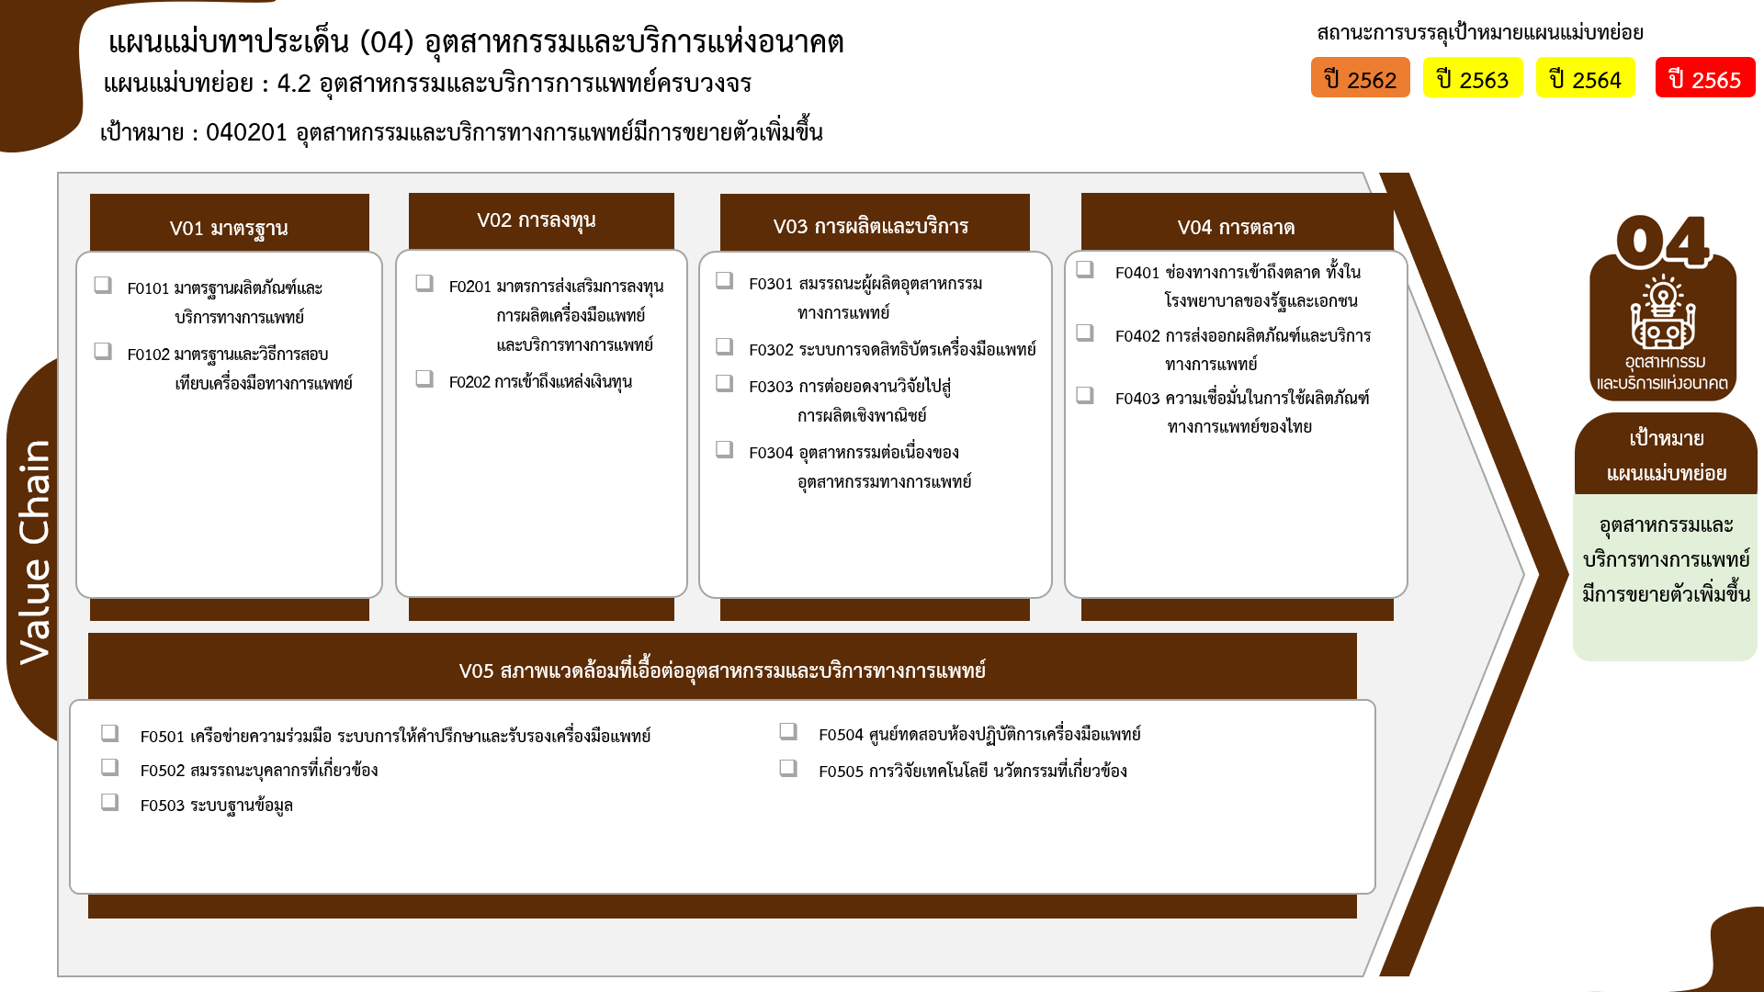
...
2563 | 2564 | 2565 | 2566 | รวมจำนวนโครงการทั้งหมด
3 | 6 | 6 | 2 | 17
3 | 5 | 5 |  | 13
13 โครงการ
20 โครงการ
5 โครงการ
0 โครงการ
 | 1 | 1 | 2 | 4
0 โครงการ
0 โครงการ
7 | 7 | 7 |  | 22
4 โครงการ
2 โครงการ
5 โครงการ
3 โครงการ
7 | 7 | 5 |  | 20
11 โครงการ
 |  | 2 |  | 2
4 | 5 |  | 6 | 16
3 | 1 |  |  | 5
 |  |  | 5 | 5
4 โครงการ
6 โครงการ
1 | 4 |  | 1 | 6
10 โครงการ
0 โครงการ
7 โครงการ
2 |  | 4 | 2 | 8
รวมทั้งสิ้น 90 โครงการ
1 |  | 1 | 1 | 3
1 |  | 3 | 1 | 5
9 | 5 | 3 | 6 | 27
1 | 1 | 1 |  | 4
4 | 3 | 2 |  | 10
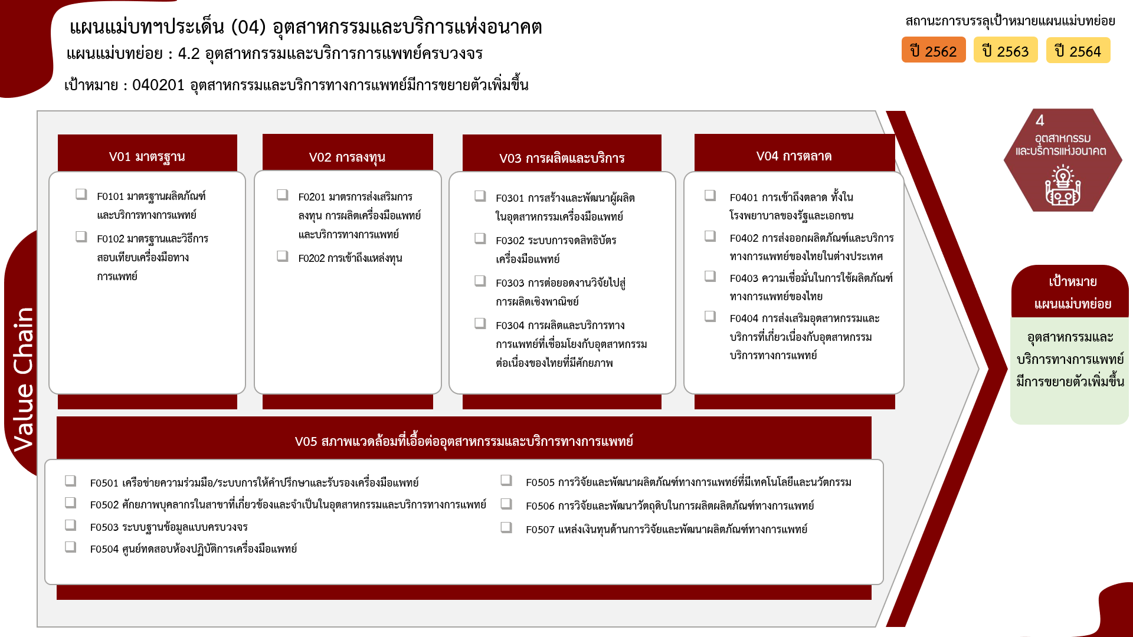
3 |  |  | 2 | 6
 | 1 |  | 3 | 5
1 |  |  | 1 | 2
0 โครงการ
25 | 23 | 20 | 16 | 90
13 โครงการ
20 โครงการ
5 โครงการ
0 โครงการ
4 โครงการ
2 โครงการ
5 โครงการ
3 โครงการ
6 โครงการ
5 โครงการ

4 โครงการ
2 โครงการ
5 โครงการ
0 โครงการ
10 โครงการ
6 โครงการ
0 โครงการ
รวมทั้งสิ้น 90 โครงการ

